Man hinh chinh
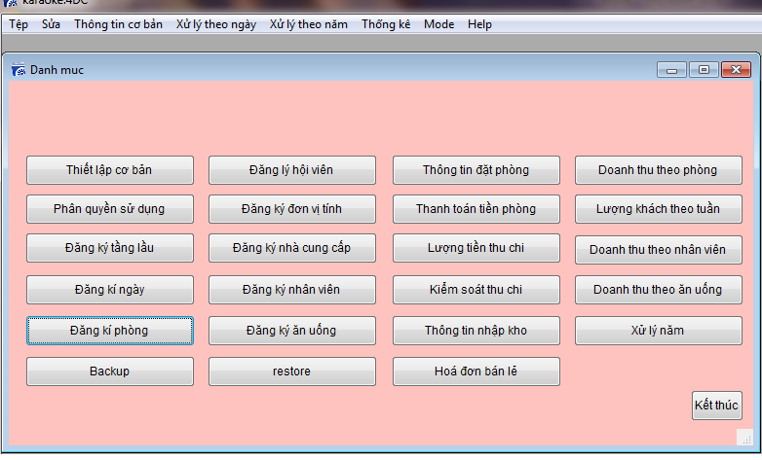

Man hinh input
Màn hình Input sau khi khởi tạo

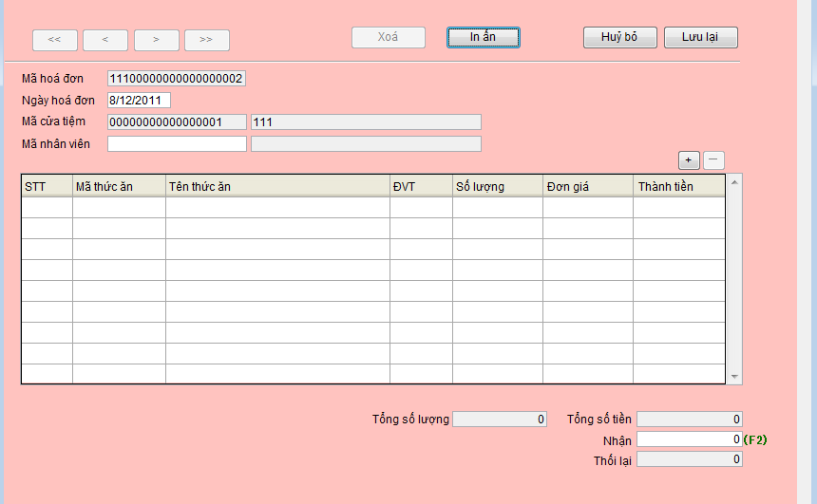

 | Trường nhập
 |  | Mã hóa đơn | Tự động tăng
 |  | Ngày hóa đơn | Ngày nhập
 |  | Mã cửa tiệm | Lấy từ bảng setting

 | Button
 |  | In ấn | In ra hóa đơn bán hàng
 |  | Hủy bỏ | Thoát khỏi màn hình trở lại màn hình ouput
 |  | Lưu lại | Lưu xuống database và hiện lên màn hình input khác

Input_nhap ma nhan vien
Nhập mã nhân viên
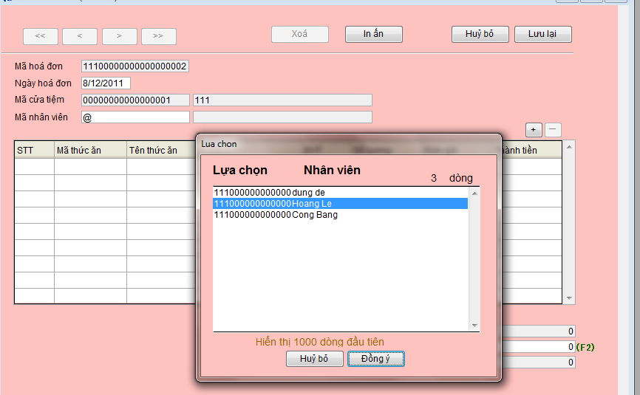

 | Trường nhập
 |  | Mã nhân viên | @+Enter' hiện lên màn hình chọn nhân viên

Input_nhap hoa don chi tiet
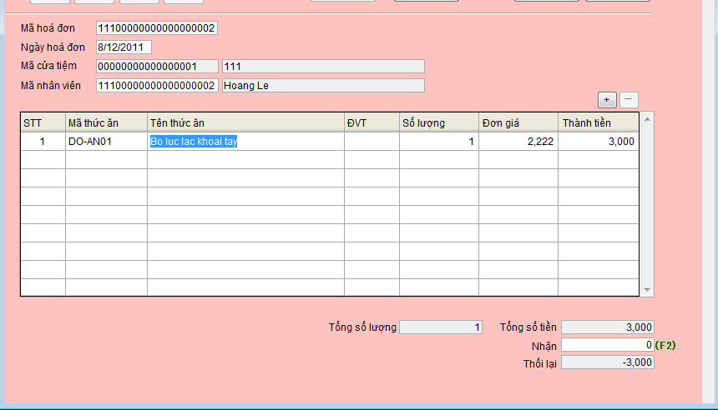
 | Nhấn button "+" để thêm hóa đơn chi tiết

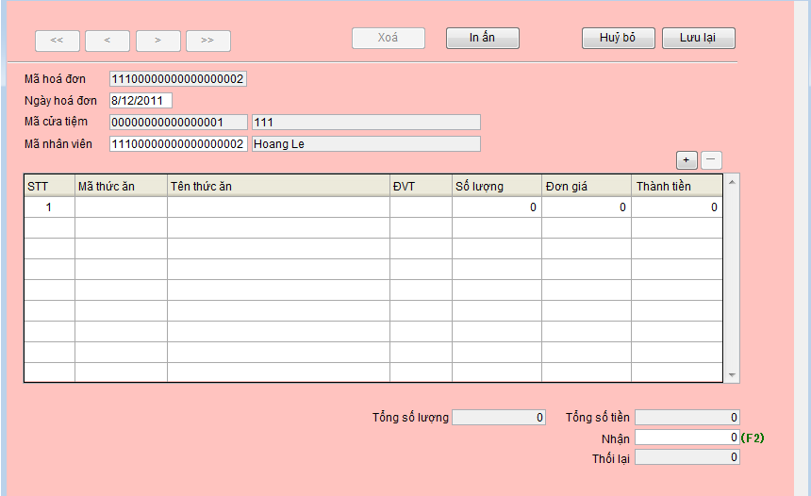

 |  | Button
 |  |  | +' | Thêm hóa đơn chi tiết
 |  |  | -' | Xóa hóa đơn chi tiết

 | Điền thông tin hóa đơn chi tiết

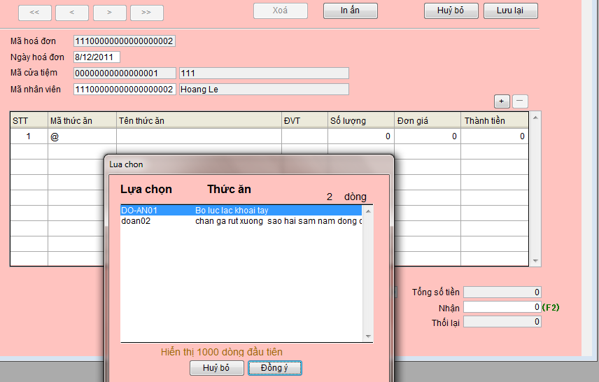

 |  | Action
 |  |  | @+Enter' | Hiện lên màn hình chọn loại hóa đơn chi tiết

Sau khi điền hóa đơn chi tiết

Output_timkiem
Màn hình tìm kiếm

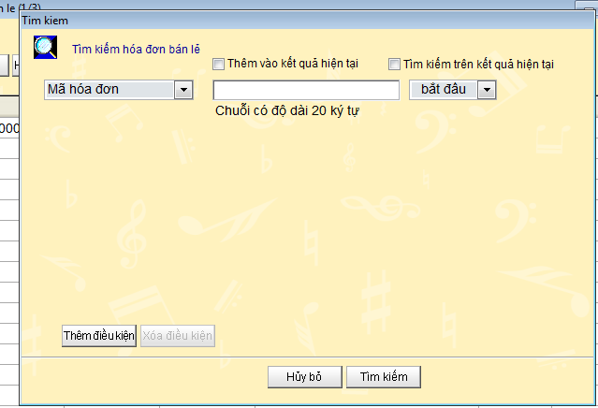

Giá trị của các field tìm kiếm

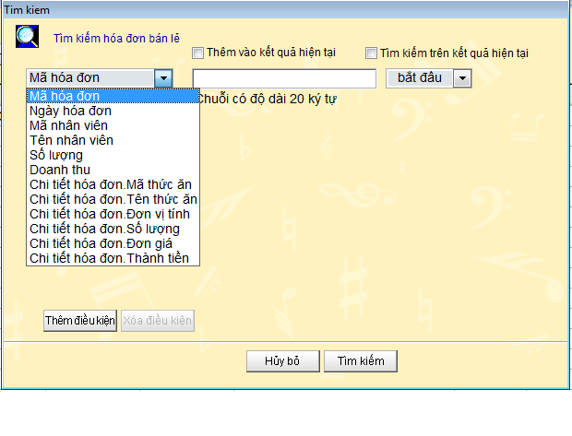

 |  | *Chứa các thuộc tính của hóa đơn và hóa đơn chi tiết

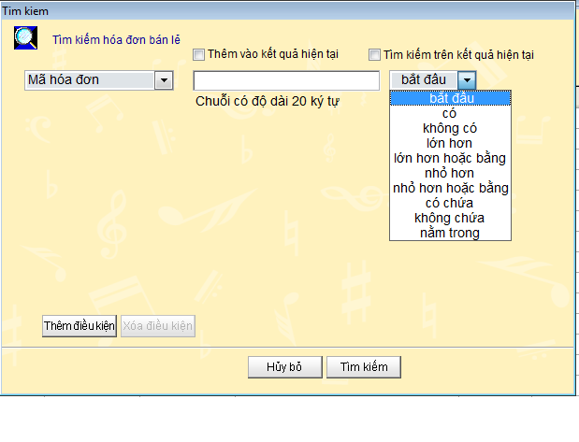

Nhấn nú t thêm điều kiện sẽ hiện ra thêm trường nhập điều kiện tìm kiếm
Nhấn nút xóa điều kiện sẽ xóa điều kiện đang chọn

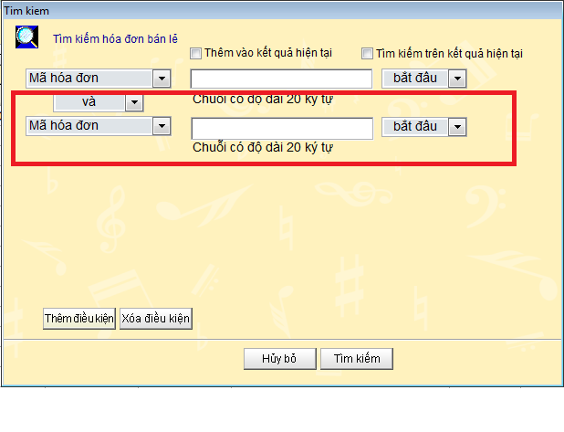

 | Tối đa là 4 điều kiện tìm kiếm

Output
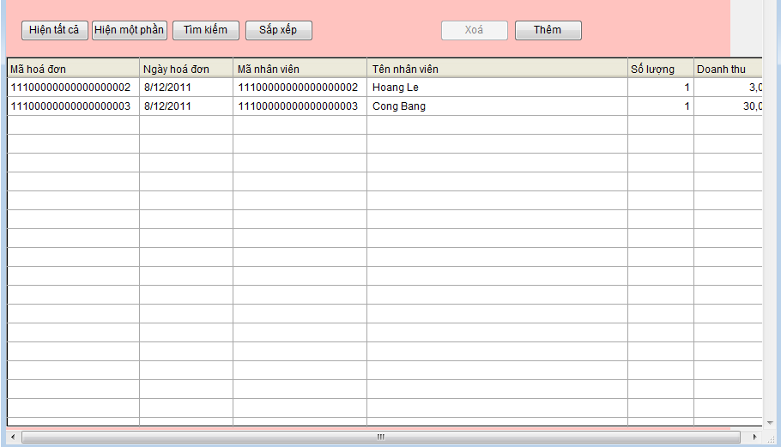
Button
 | Hiện tất cả | Hiện tất cả hóa đơn
 | Hiện một phần | Hiện những record được chọn (nếu chưa chọn 1 record nào thì sẽ hiện hộp thoại cảnh báo)

Output_sắp xếp
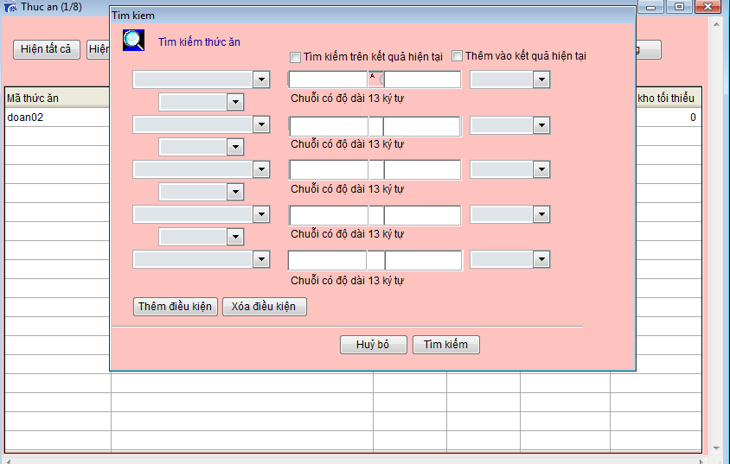
Dữ liệu output sẽ được sắp sếp theo 4 KEY

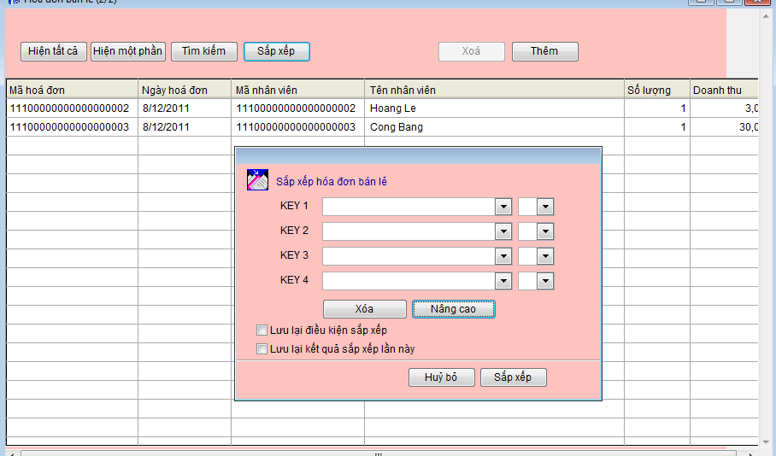

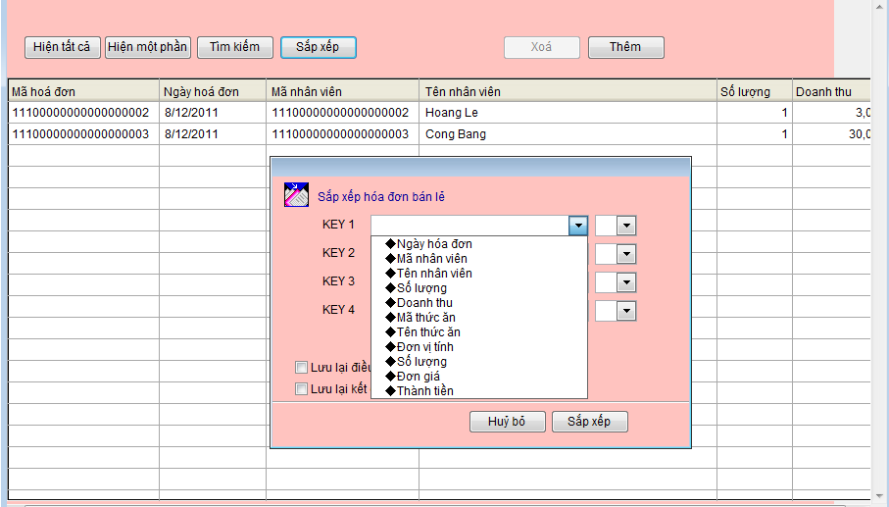

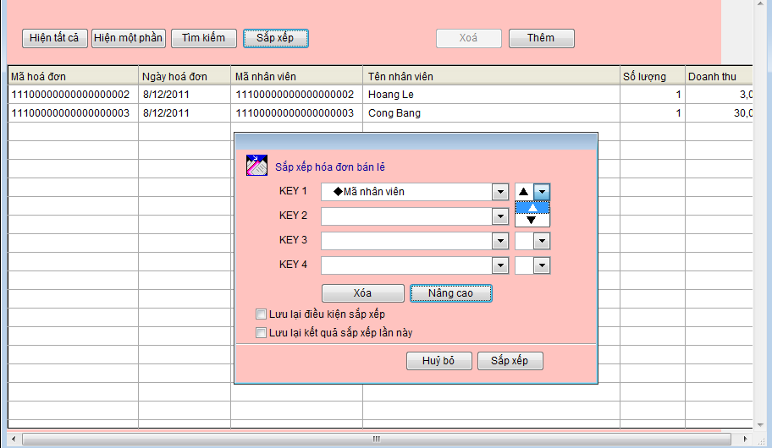

Tìm kiếm

